Análisis de varianza
Ejemplo:
Se ha investigado el efecto de cuatro métodos de ensamble A, B, C y D, sobre el tiempo de ensamble en minutos. La estrategia experimental es aplicar cuatro veces los cuatro métodos de ensamble en orden completamente aleatorio (las 16 pruebas en orden aleatorio). Si se usa el diseño completamente al azar (DCA), se supone que, además del método de ensamble, no existe ningún otro factor que influya de manera significativa sobre la variable de respuesta (tiempo de ensamble).
ANÁLISIS DE VARIANZA
 |  |  |  |  |  |  |  |  |  | Fórmulas simplificadas:

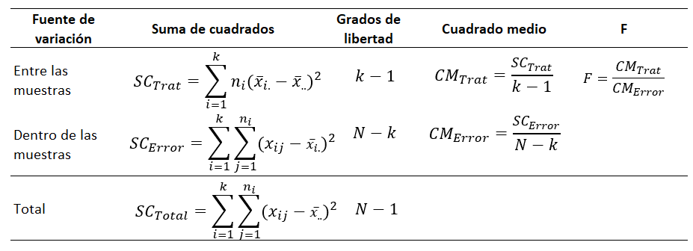

$$\hat{y}={\hat{β}}_{0}+{\hat{β}}_{1}x$$
 | Método de ensamble (Minutos)
Nro | A | B | C | D
1 | 6 | 7 | 11 | 10
2 | 8 | 9 | 16 | 12
3 | 7 | 10 | 11 | 11
4 | 8 | 8 | 13 | 9 | Tabla ANOVA
Suma(xi.)= | 29 | 34 | 51 | 42 | Fuente de variación | Suma de cuadrados | Grados de libertad | Cuadrado medio | F
Media= | 7.3 | 8.5 | 12.8 | 10.5
Suma total(x..)= | 156 |  |  |  | Entre las muestras | 69.5 | 3 | 23.166666667 | 9.4237288136
ni= | 4 | 4 | 4 | 4 | Dentro de las muestras | 29.5 | 12 | 2.4583333333
N= | 16 |  | k= | 4 | Total | 99.0 | 15
SCTrat = | 69.5
SCTotal= | 99.0 |  |  |  | (Valor crítico) Fα,k-1,N-k = | 3.4902948195 | =INV.F.CD(0.05;J19;J20)
SCError= | 29.5 |  |  |  | p-valor= | 0.0017709456763 | =DISTR.F.CD(L19;J19;J20)
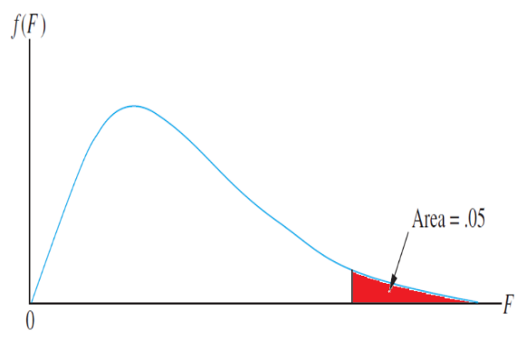
3.49
9.42
R. Acepatación
 |  |  |  |  |  | 3.49
Decisión: |  |  |  |  |  | 9.42

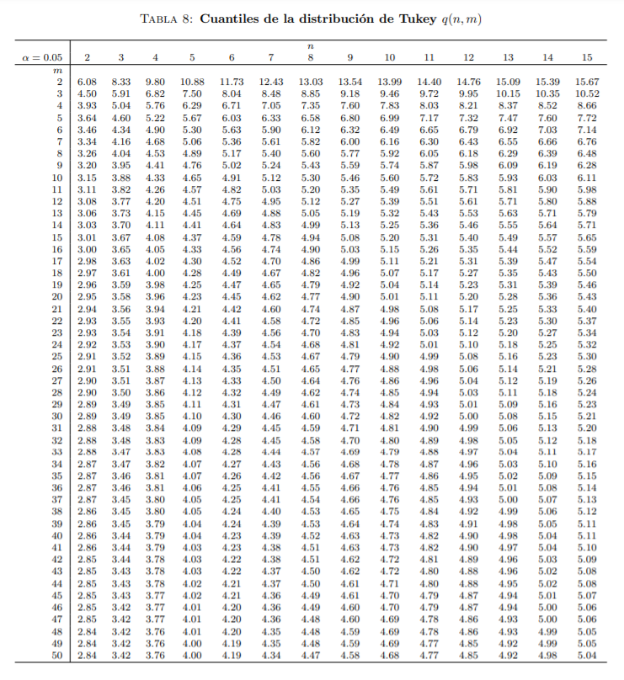
MÉTODO DE TUKEY

 |  |  |  |  | Diferencia poblacional | Diferencia muestral | Desición
k= | 4 |  |  |  | μA - μB
N-k= | 12 |  |  |  | μA - μC
CME= | 2.5 |  |  |  | μA - μD
ni= | 4 |  |  |  | μB - μC
qα(k,N-k)= | 4.2 |  |  |  | μB - μD
 |  |  |  |  | μC - μD
Tα= | 3.29

